RAA-RNA (3)
 | RAA Y RNA

REGISTRO ABIERTO DE AVALUADOR RAA Y REGISTRO NACIONAL DE AVALUADOR RNA
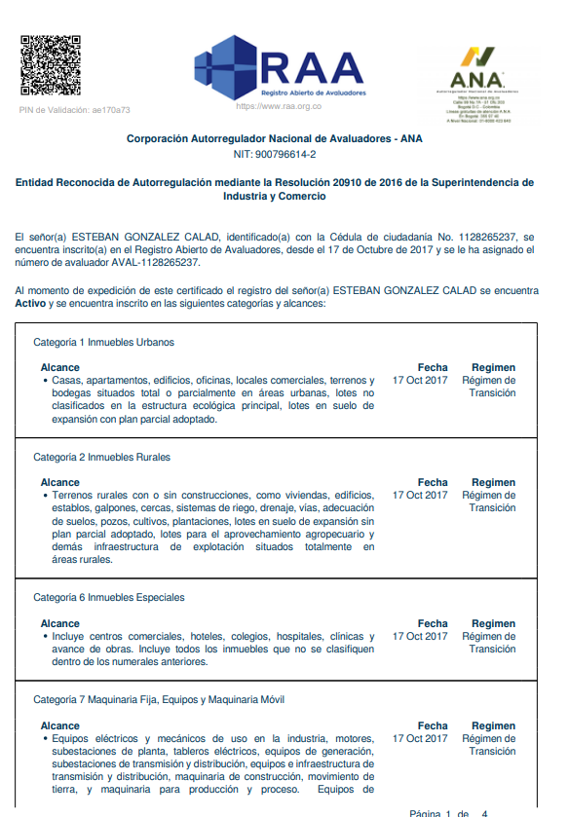

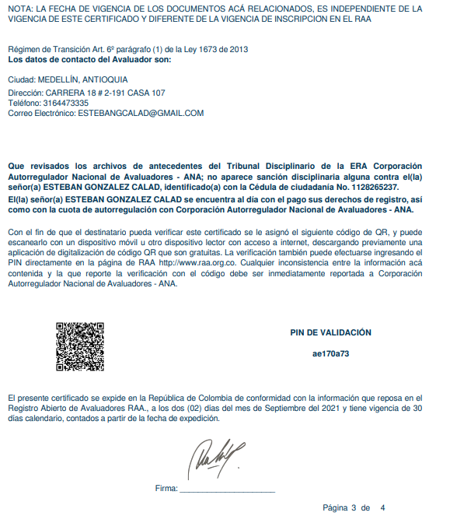

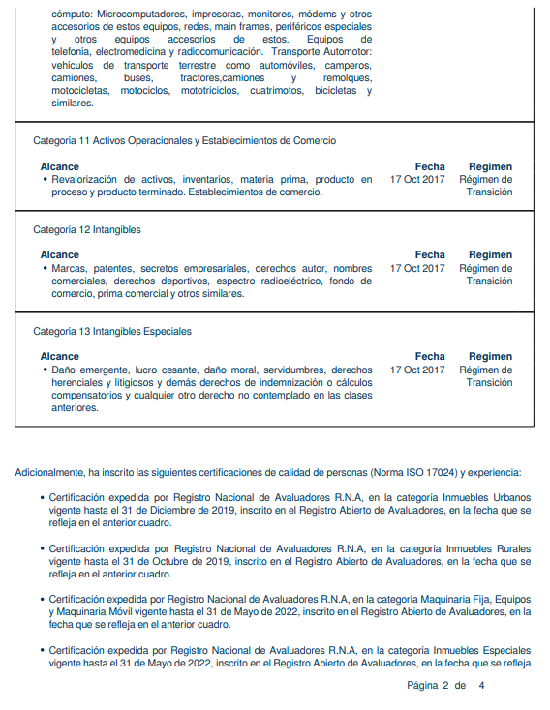

Es un sector que cuenta con buenas vías de acceso, andenes y sardineles. Se encuentra sobre la carrera 76, para llegar al inmueble se toma la avenida Colombia y luego la carrera 76. Otras vías de acceso son: La avenida 80, El viaducto al mar. Se encuentra cerca de: La cuarta Brigada, Centro comercial el Diamante, Unidad deportiva Atanasio Girardot, parque cerro Nutibara, Universidad Nacional, Almacenes Éxito y D1. Todo esto hace que el sector tenga buenas perspectivas de valorización. Cuenta con buen servicio de transporte publico, con rutas integradas al metro y particulares de Robledo.

